訓練コース内容
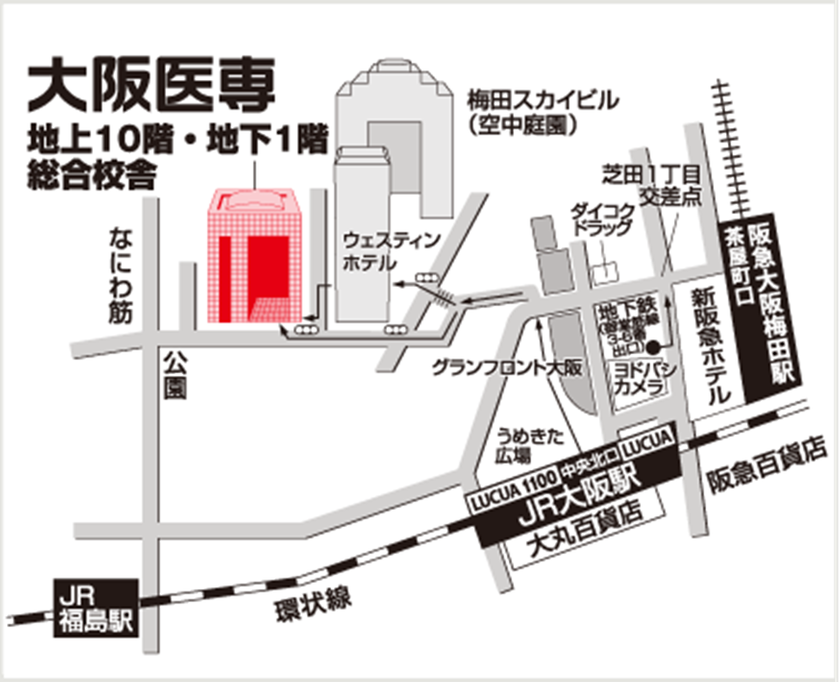
訓練コース内容
識別コード | ２２L０４２１ | 訓練コース番号 | 5-04-27-207-05-0108
訓練科名 | 長期高度人材育成コース（言語聴覚士養成コース）
訓練期間 | 令和４年４月１日（金）～令和６年３月２９日（金）
訓練実施校名 | 大阪医専
所在地 | 大阪市北区大淀中一丁目10番3号
電話番号 | ０６－６４５２－０１１０ | 受付時間 | １０：００～２０：００
事前説明会日時 | ２月４日（金）１３：３０～１５：００
 | ２月７日（月）１０：３０～１２：００
 | ２月９日（水）１３：３０～１５：００
 | ２月１５日（火）１０：３０～１２：００
 | ２月１７日（木）１３：３０～１５：００
選考試験日 | ３月７日（月）
試験科目 | 筆記試験(適性診断)、面接
入校に必要な 最終学歴 | ４年制大学卒業
最寄り駅 | JR 大阪駅、阪急 大阪梅田駅、阪神 大阪梅田駅、大阪メトロ 梅田駅
備考 | オンライン訓練の際にはＺｏｏｍの稼働環境が必要
【最寄り駅からの地図】

